FORMATO GQ-016
PROPUESTA DE MEJORA | PROPUESTA DE MEJORA O INNOVACIÓN |  |  |  | REGISTRO
 |  |  |  |  | COPIA CONTROLADA
 |  |  |  |  | COD GQ-016-R | VERSION 0,5
 |  |  |  |  | FECHA 18-mar-21 | PAGINA 1 DE 1

Nombre de la propuesta: | PROCEDIMIENTO REGISTRO CIERRE Y APROBACIÓN DE ACTIVIDADES TOWER ONE-CLARO ODH
Nombre de la persona o equipo que genera la PM: | LUCY MARIN

SITUACIÓN INICIAL |  |  | SITUACIÓN FINAL
No se cuenta con un registro organizado y evidencia de que las actividades ejecutadas durante el periodo, se les haga el informe y sean aprobadas por completo por el cliente, se visualiza un periodo largo por parte del proveedor para hacer entrega de los informes, al igual que el cliente se toma mucho tiempo en revisar y dar aprobaciones. |  |  | Se realizara un registro diario en cuadro de control montado al Share Point por parte del coordinador y documentador, de donde se podrá extraer información como- Informes Revisados y cerrados por el documentador, actividades finalizadas en campo- actividades aprobadas- actividades rechazadas, de esta forma podremos saber en cualquier momento que actividades están pendientes de aprobaciones y cuales ya están aprobados, al igual cuanto tiempo se tarda el proveedor en entregar cada informe de las actividades realizadas en c ampo, podremos medir al documentador el tiempo que tarda en gestionar un informe desde que lo recibe hasta que es aprobado por parte del cliente.

FOTO O DIBUJO INICIAL |  |  | FOTO O DIBUJO FINAL
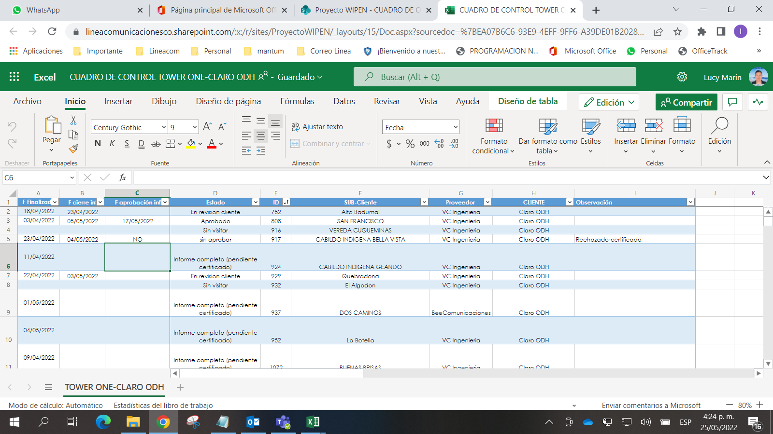
El coordinador cuenta con un cuadro genérico

Objetivo: | Asegurar el cobro de todas las actividades realizadas y el pago por parte del cliente y no dejar actividades fuera del radar.
Alcance: | Abarca el proyecto TOWER ONE - CLARO ODH y área documental.
Requerimientos: | Contar con acceso a Internet- conocimientos en SharePoint-Manejo del cuadro de control-acceso al correo Outlook-comunicación continua entre el coordinador y el área documental.

Elaborado por: Coordinadora Sistemas Integrados de Gestión Natalia Lopez Marín |  | Revisado por: Dirección de I+D Marlon Alberto Hernández Arboleda |  | Aprobado por: Director de procesos Walter Jimenez

